Оборудование
 | Картинка | Описание | Размеры |  | Количество | Цена | Общая цена | Параметры
1 | 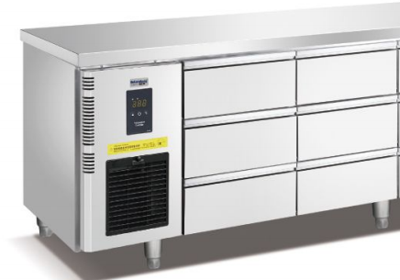 | 风冷六抽冷藏工作台 Шестивыдвижной рефрижераторный верстак с воздушным охлаждением | 1500*700*850 | 台 | 2 | 15000 | ¥30,000.00 | 50Hz 220v/0.6KW
2 | 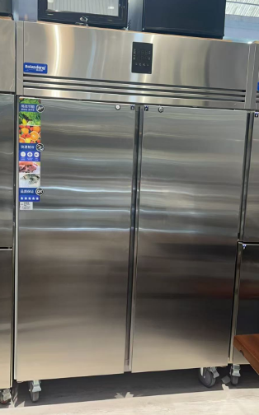 | 风冷双大门冷藏厨房柜 Двухдверные холодильные кухонные шкафы с воздушным охлаждением | 1400*830*1980 | 台 | 1 | 15500 | ¥15,500.00 | 50Hz 220v/0.9KW
3 |  | 风冷双大门冷冻厨房 Двухдверные морозильные кухонные шкафы с воздушным охлаждением | 1400*830*1980 | 台 | 1 | 15500 | ¥15,500.00 | 50Hz 220v/0.9KW
4 |  | 低温慢煮机 Низкотемпературная мультиварка | 330*550*400+220 | 台 | 1 | 7600 | ¥7,600.00 | 50Hz 220v/3.5KW
5 | 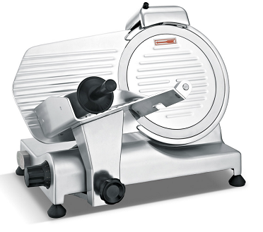 | 新款250 10寸半自动切片机 Новый 250 10-дюймовый полуавтоматический слайсер | 490*390*380 | 台 | 1 | 2500 | ¥2,500.00 | 50Hz 220v/1.5KW
6 |  | 风冷九抽冷藏工作台 Шестивыдвижной рефрижераторный верстак с воздушным охлаждением | 1800*700*850 | 台 | 2 | 18000 | ¥36,000.00 | 50Hz 220v/0.6KW
7 |  | 台式电磁炉 Настольная индукционная варочная панель | 405*510*180 3.5kw | 台 | 2 | 870 | ¥1,740.00 | 50Hz 220v/3.5KW
8 |  | 60系列304餐炉 ES6016Обеденная плита серии 60 304 ES6016 | 580*240 | 台 | 2 | 4200 | ¥8,400.00 | 50Hz 220v/0.5KW
9 | 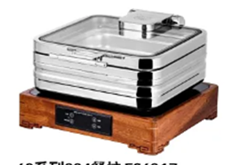 | 60系列304餐炉 ES6017Обеденная плита серии 60 304 ES6017 | 400*430 | 台 | 2 | 4000 | ¥8,000.00 | 50Hz 220v/0.5KW
10 |  | 60系列304餐炉 ES6018Обеденная плита серии 60 304 ES6018 | 430*450 | 台 | 2 | 4000 | ¥8,000.00 | 50Hz 220v/0.5KW
11 |  | 20L搅拌机 Блендер 20 л | 500*570*840 | 台 | 1 | 7700 | ¥7,700.00 | 50Hz 220v/1.5KW
12 | 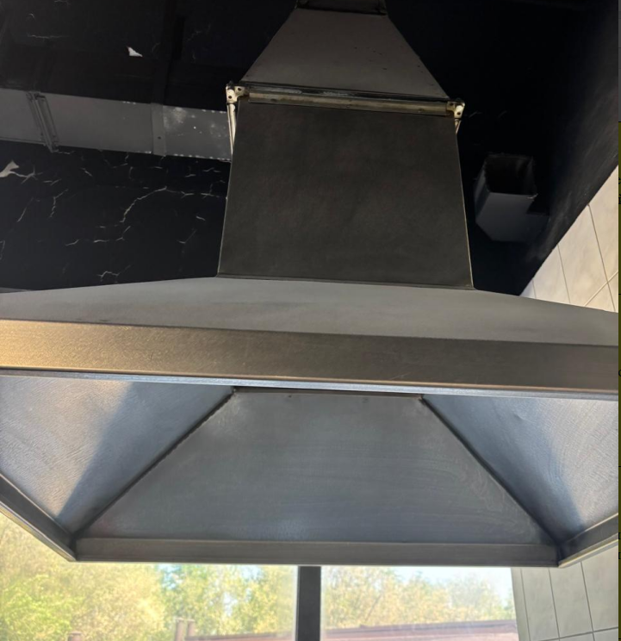 | 长方形烟罩 Прямоугольный капот | 1500*1000*400+450 | 台 | 1 | 5000 | ¥5,000.00
13 |  | 风冷六抽冷藏工作台 Шестивыдвижной рефрижераторный верстак с воздушным охлаждением | 1500*700*850 | 台 | 1 | 15000 | ¥15,000.00 | 50Hz 220v/0.6KW
14 |  | 风冷单大门冷冻厨房柜Однодверный кухонный шкаф с морозильной камерой с воздушным охлаждением | 800*830*1980 | 台 | 2 | 9500 | ¥19,000.00 | 50Hz 220v/0.4KW
15 |  | Шортенер | 1310*720*550 | 台 | 1 | 15600 | ¥15,600.00 | 50Hz 220v/0.55KW
16 | 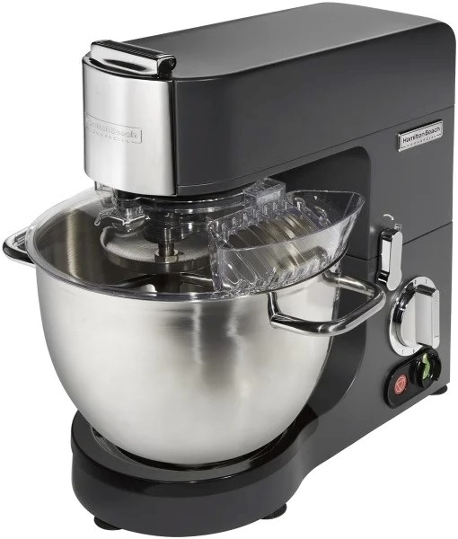 | Hamilton Beach | 400*350*430 | 台 | 1 | 7200 | ¥7,200.00 | 50Hz 220v/1.5KW
17 | 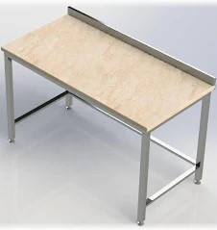 | 大理石面粉操作台 Столешница из мраморной муки | 1800*700*850 | 台 | 1 | 3400 | ¥3,400.00
18 |  | 四门冷藏柜 | 1210*760*1980 | 台 | 2 | 13600 | ¥27,200.00 | 50Hz 220v/0.75KW
 |  |  |  |  |  |  | ¥233,340.00
 |  |  | Доставка до Алматы |  |  |  | ¥52,000.00
 |  |  |  |  |  |  | ¥285,340.00

